Chi tiết địa chất
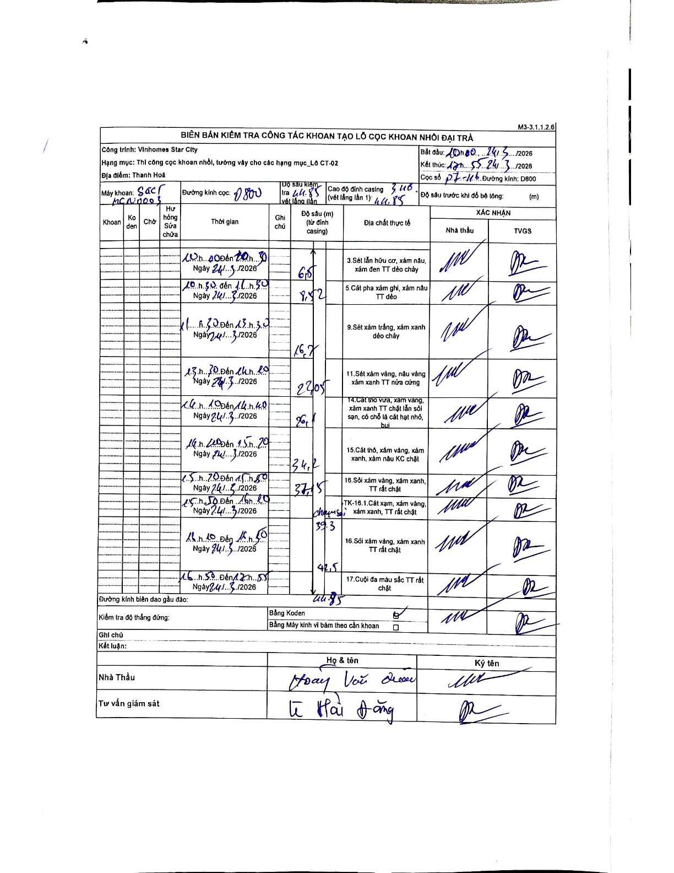
Dự án | Star City Thanh Hóa
Hạng mục | Thi công cọc khoan nhồi, tường vây cho các hạng mục_Lô CT-02
Tên bộ phận | Thi công cọc khoan nhồi, tường vây cho các hạng mục_Lô CT-02
Số hiệu cọc | P7-116
Tên Máy khoan | SGCT-KCN0003
Đường kính | D800
Bắt đầu thi công | 10:00 24/03/2026
Kết thúc thi công | 17:55 24/03/2026

Địa chất TT | Đường kính | Mô tả lớp thiết kế | Từ (h) | Đến (h) | Cao độ từ | Cao độ đến | T.Gian (h) | Dài (m) | V (m/h) | Ghi chú
1 | D800 | Sét lẫn hữu cơ, xám nâu, xám đen TT dẻo chảy | 10:00 24/03/2026 | 10:30 24/03/2026 | 0 | -6.5 | 0.5 | 6.5 | 13
2 | D800 | 5 Cát pha xám ghi, xám nâu TT dẻo | 10:30 24/03/2026 | 11:30 24/03/2026 | -6.5 | -8.52 | 1 | 2.02 | 2.02
3 | D800 | Sét xám trắng, xám xanh dẻo chảy | 11:30 24/03/2026 | 13:30 24/03/2026 | -8.52 | -16.7 | 2 | 8.18 | 4.09
4 | D800 | Sét xám vàng, nâu vàng xám xanh TT nửa cứng | 13:30 24/03/2026 | 14:10 24/03/2026 | -16.7 | -22.05 | 0.67 | 5.35 | 8.03
5 | D800 | Cát thô vừa, xám vàng, xám xanh TT chặt lẫn sỏi sạn, có chỗ là cát hạt nhỏ, bụi | 14:10 24/03/2026 | 14:40 24/03/2026 | -22.05 | -26.1 | 0.5 | 4.05 | 8.1
6 | D800 | Cát thô, xám vàng, xám xanh, xám nâu KC chặt | 14:40 24/03/2026 | 15:20 24/03/2026 | -26.1 | -34.2 | 0.67 | 8.1 | 12.15
7 | D800 | Sỏi xám vàng, xám xanh, TT rất chặt | 15:20 24/03/2026 | 15:50 24/03/2026 | -34.2 | -37.15 | 0.5 | 2.95 | 5.9
8 | D800 | TK-16.1. Cát sạn, xám vàng, xám xanh, TT rất chặt | 15:50 24/03/2026 | 16:10 24/03/2026 | -37.15 | -39.3 | 0.33 | 2.15 | 6.45 | chạm sỏi
9 | D800 | Sỏi xám vàng, xám xanh TT rất chặt | 16:10 24/03/2026 | 16:50 24/03/2026 | -39.3 | -42.5 | 0.67 | 3.2 | 4.8
10 | D800 | Cuội đa màu sắc TT rất chặt | 16:50 24/03/2026 | 17:55 24/03/2026 | -42.5 | -44.85 | 1.08 | 2.35 | 2.17

ẢNH BIÊN BẢN GỐC

